Sheet1
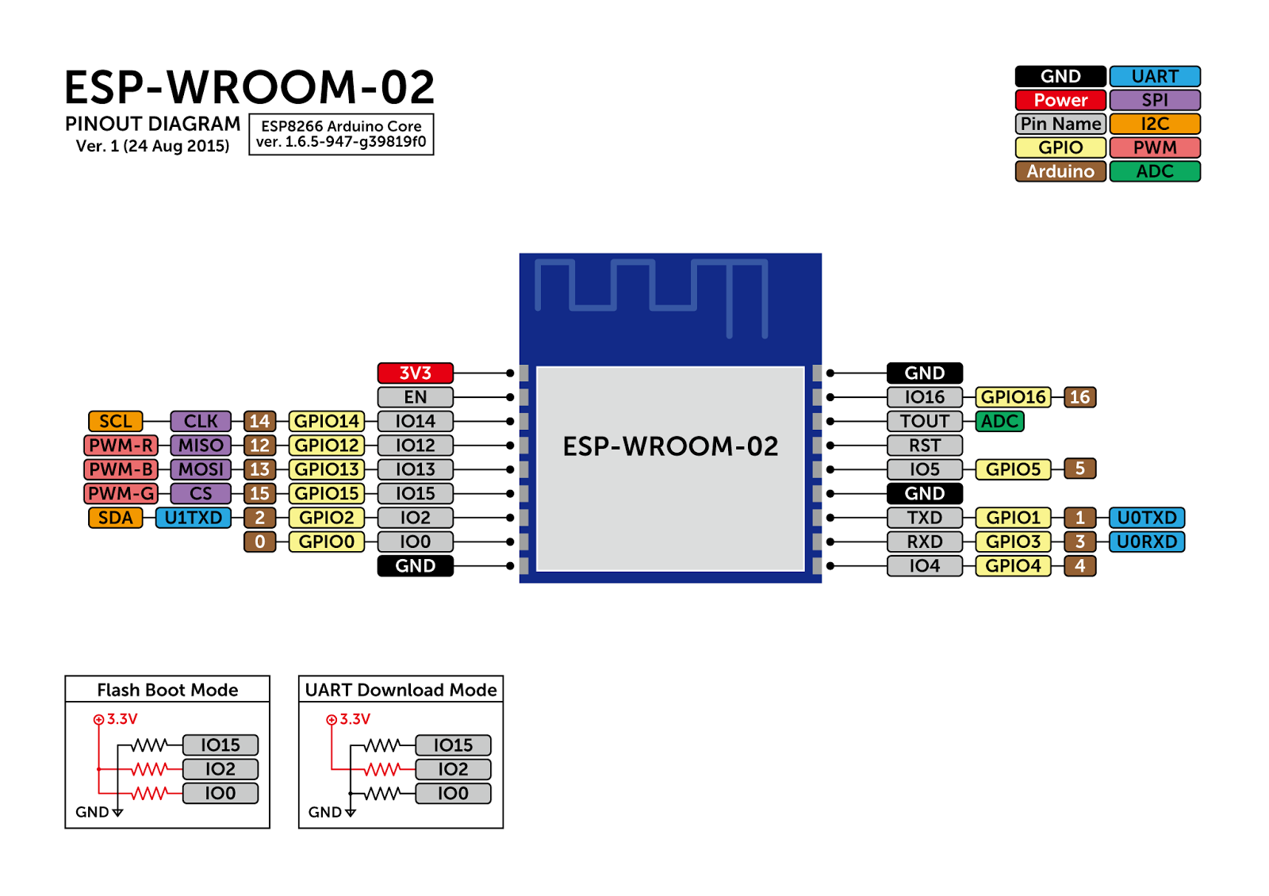
備考 | 定数 | GPIO | 名称 | 名称 | GPIO | 定数 | 備考
------- | ------- |  | 3V3 | GND |  |  | -------
------- | ------- |  | EN | IO16 | GPIO16 | ------- | 未使用
再生ボタン | PLAY_BTN_PIN | GPIO14 | IO14 | TOUT | A0 | VOLUME_PIN | ボリュームつまみ
再生中LED | PLAYING_LED_PIN | GPIO12 | IO12 | RST |  | ------- | リセット
オンラインLED | ONLINE_LED_PIN | GPIO13 | IO13 | IO5 | GPIO5 | PLAYER_TX_PIN | DFPlayer通信(送信)
起動時に使用 | ------- | GPIO15 | IO15 | GND |  | ------- | -------
起動時に使用 | ------- | GPIO2 | IO2 | TXD | GPIO1 | ------- | 書き込みに使用
起動時に使用 | ------- | GPIO0 | IO0 | RXD | GPIO3 | ------- | 書き込みに使用
------- | ------- |  | GND | IO4 | GPIO4 | PLAYER_RX_PIN | DFPlayer通信(受信)

